信用交易
融资融券市场交易数据统计(2026-02-24)

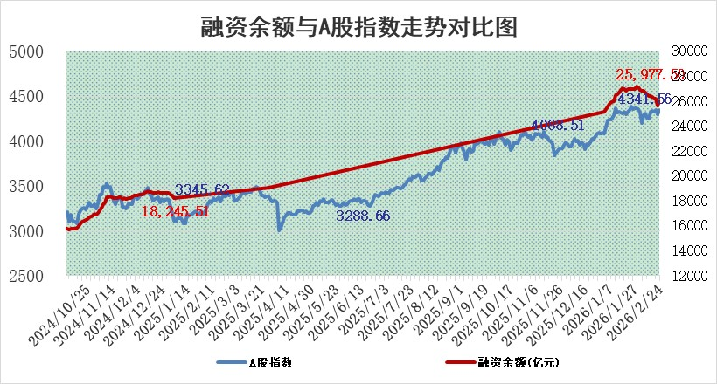
标的证券 | 融资融券余额（亿元） | 融资余额（亿元） | 融券余额（亿元） | 融资买入额（亿元） | 融资融券规模变化（亿元） | 融资余额增幅(‰) | 融券余额增幅(%)
统计数据 | 26,227.57 | 25,977.50 | 164.88 | 2,261.57 | 346.32 | 13.16 | 4.72

 |  |  |  |  |  |  |  | 305,932,142.23
 |  |  |  |  |  |  |  | 288615228.52
 |  |  |  |  |  |  |  | 288615228.52
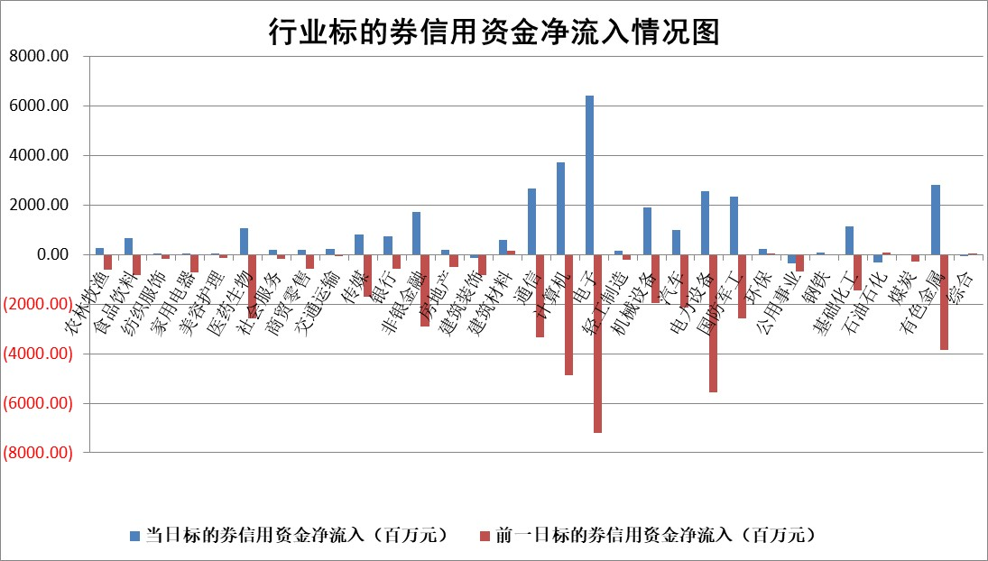

标的基金代码 | 标的基金简称 | 融资余额/市值(%) | 融资余额增幅(%) | 融资买入额/成交金额(%) | （融资余额净增额-融券余额净增额）/市值(‱) | 融券余额降幅(%) | ABS[（融资余额净增额-融券余额净增额）/市值净增额-1](%)
159902 | 华夏中小板ETF | 0.00 | 0.00 | 0.00 | 0.00 | 0.00 | 100.00
159915 | 易方达创业板ETF | 1.40 | 2.42 | 53779.45 | 2.77 | -11.50 | 96.96
159919 | 嘉实沪深300ETF | 0.94 | -0.58 | 2.17 | -0.74 | -13.78 | 100.71
159920 | 华夏恒生ETF | 26.78 | 0.06 | 6.29 | 1.60 | 0.00 | 105.04
159922 | 嘉实中证500ETF | 0.67 | 2.23 | 16.81 | 1.32 | -1.05 | 98.74
159925 | 南方沪深300ETF | 0.30 | -10.25 | 0.35 | -3.47 | -0.96 | 103.66
159928 | 消费ETF | 2.28 | -0.43 | 3.08 | -1.33 | -4.19 | 98.30
159934 | 易方达黄金ETF | 9.14 | 0.05 | 7.72 | 0.42 | 0.00 | 99.89
159939 | 全指信息技术ETF | 0.54 | -14.90 | 270.79 | -9.38 | -0.74 | 112.72
159940 | 全指金融地产ETF | 0.41 | -37.04 | 0.00 | -24.14 | 0.00 | 0.17
159995 | 半导体芯片ETF | 1.41 | 0.52 | 160.70 | 0.40 | -9.41 | 98.90
159997 | 天弘中证电子ETF | 1.23 | 6.78 | 3.50 | 7.82 | 0.00 | 94.77
159998 | 天弘中证计算机主题ETF | 0.88 | 9.82 | 0.34 | 7.85 | 0.00 | 105.71
510050 | 华夏上证50ETF | 2.67 | 0.91 | 179.32 | -1.26 | -44.39 | 94.10
510180 | 华安上证180ETF | 0.32 | 0.23 | 0.65 | -0.13 | -26.47 | 100.20
510880 | 华泰柏瑞红利ETF | 0.79 | 2.48 | 16.31 | 1.54 | -191.62 | 290.89
510900 | 易方达恒生H股ETF | 35.76 | 0.48 | 12.88 | 16.95 | 0.00 | 121.23
511010 | 5年期国债ETF | 2.17 | -0.18 | 0.00 | -0.38 | 0.00 | 98.86
511380 | 可转债及可交换债券ETF | 1.95 | 6.75 | 179.56 | 13.57 | 3.98 | 84.13
512000 | 全指证券ETF | 5.69 | 1.66 | 43.15 | 9.32 | 0.11 | 40.12
512010 | 沪深300医药卫生ETF | 3.51 | -0.23 | 29.89 | -0.88 | -0.89 | 98.47
512070 | 沪深300非银ETF | 1.69 | -0.93 | 1111.18 | -1.57 | 0.67 | 98.36
512400 | 南方中证申万有色金属ETF | 1.88 | 4.44 | 11.26 | 7.72 | -9.19 | 97.49
512580 | 广发中证环保产业ETF | 0.25 | 12.22 | 0.11 | 2.73 | 0.00 | 97.16
512660 | 国泰中证军工ETF | 2.62 | 21.13 | 11.76 | 45.40 | -1.16 | 85.24
512800 | 华宝中证银行ETF | 4.69 | 1.67 | 6.43 | 7.28 | -3.18 | 107.23
512980 | 广发中证传媒ETF | 2.68 | -11.53 | 1108.85 | -34.71 | 2.75 | 95.23
515030 | 华夏中证新能源汽车ETF | 0.93 | 8.87 | 1.71 | 7.49 | -0.85 | 82.30
515050 | 华夏中证5G通信主题ETF | 0.82 | 0.28 | 7.26 | -0.65 | -2.88 | 100.42
515070 | 华夏中证人工智能ETF | 1.23 | 5.03 | 8.82 | 5.91 | 0.00 | 89.31
标的股票比较指标 |  | 融资余额/流通A股市值(%) | 融资余额增幅(%) | 融资买入额/成交金额(%) | （融资余额净增额-融券余额净增额）/流通A股市值(‱) | 融券余额降幅(%) | ABS[（融资余额净增额-融券余额净增额）/流通A股市值净增额-1](%)
前十名标的个股 |  | 福建水泥 | 前沿生物 | 安旭生物 | 前沿生物 | 唯万密封 | 广立微
 |  | 天马科技 | 盛德鑫泰 | 威高骨科 | 众捷汽车 | 新亚电缆 | 华依科技
 |  | 木林森 | 中国巨石 | 豫能控股 | 广康生化 | 溯联股份 | 广康生化
 |  | 鸿日达 | 爱迪特 | 超卓航科 | 盛德鑫泰 | 民生健康 | 捷佳伟创
 |  | 美硕科技 | 银河电子 | 赛恩斯 | 天振股份 | 广西广电 | 工大高科
 |  | 嘉曼服饰 | 三环集团 | 安联锐视 | 友车科技 | 百隆东方 | 汇通控股
 |  | 微电生理 | 新锦动力 | 纽威数控 | 思泉新材 | 铭普光磁 | 雷电微力
 |  | 齐峰新材 | 天振股份 | 圣诺生物 | 晶方科技 | 新天地 | 伊之密
 |  | 索辰科技 | 巨力索具 | 前沿生物 | 宜安科技 | 联芸科技 | 创识科技
 |  | 润本股份 | 长飞光纤 | 福瑞达 | 民爆光电 | 时代出版 | 双环传动
后十名标的个股 |  | 京山轻机 | 春风动力 | 东阳光 | 荣信文化 | 国科恒泰 | 富瀚微
 |  | 得润电子 | 拓日新能 | 中南文化 | 大位科技 | 技源集团 | 长盛轴承
 |  | 金通灵 | 通鼎互联 | 瑞立科密 | 信凯科技 | 高测股份 | 骏成科技
 |  | 人福医药 | 金牛化工 | 智洋创新 | 南凌科技 | 银河电子 | 金证股份
 |  | 远大智能 | 横店影视 | 德邦股份 | 通鼎互联 | 一博科技 | 顺鑫农业
 |  | 太原重工 | 杭电股份 | 京山轻机 | 华依科技 | 优利德 | 江顺科技
 |  | 山东高速 | 德石股份 | 得润电子 | 宏景科技 | 久盛电气 | 豆神教育
 |  | 农业银行 | 兔宝宝 | 金通灵 | 德石股份 | 鼎阳科技 | 信测标准
 |  | 德邦股份 | 中集集团 | 人福医药 | 联域股份 | 南方泵业 | 江淮汽车
 |  | 中国神华 | 扬农化工 | 远大智能 | 飞南资源 | 悦安新材 | 万润新能
说明：1.以上普通交易数据和信用交易数据皆以交易日收盘后数据为基准；2.上述标的证券总数据只计算标的证券市场总数据，不包括从标的证券中调出去标的证券数据，所以与交易所公布的总值略有不同； 3.上述行业采用申万一级行业分类；4.以上标的基金和标的个股中比较的6个指标值中：前5个（从左至右）为正向指标，值越大排名越靠前；第6个为逆向指标，值越小，排名越靠前；5.第6个指标中ABS[]表示求绝对值，其主要用于考量信用资金相对净流入对股价相对净变化的贡献程度；6.数据来源：wind，交易所。

 |  |  |  | 证券代码 | 新增融资余额 | 融资买入额 | 融资买入增幅前10
 |  | 1 | 西部建设 | 002302 | 80643953 | 177472374 | 41%
 |  | 2 | 天键股份 | 301383 | 27855096 | 56831811 | 39%
 |  | 3 | 井松智能 | 688251 | 7040854 | 13763946 | 27%
 |  | 4 | 国电电力 | 600795 | 116116226 | 151740647 | 23%
 |  | 5 | 华立科技 | 301011 | 9342856 | 31199107 | 23%
 |  | 6 | 捷邦科技 | 301326 | 9066090 | 22350547 | 22%
 |  | 7 | 海利尔 | 603639 | 19864834 | 35520613 | 20%
 |  | 8 | 华研精机 | 301138 | 7597460 | 13339451 | 16%
 |  | 9 | 鹏辉能源 | 300438 | 83773067 | 304558811 | 16%
 |  | 10 | 建科股份 | 301115 | 7106455 | 29879412 | 15%

